Sheet1
Product image | Product name | Category belonging | Related video count | Related videos | Product ID | Interaction rate | Play count | Like count | Comment count | SKU count | Shop ID | Product link
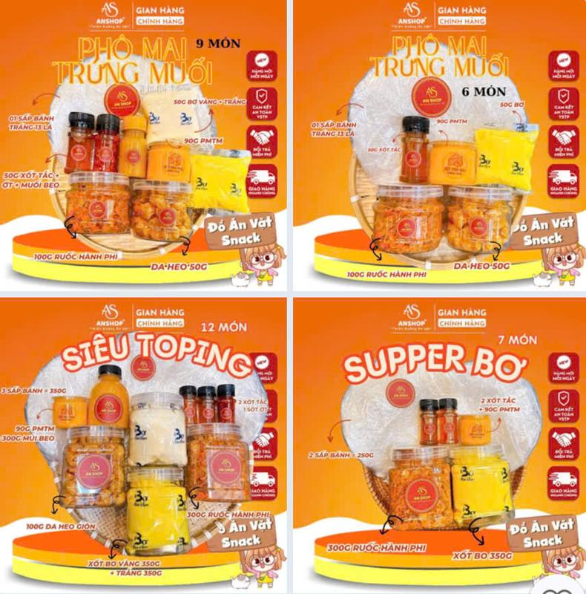 | AS COMBO BÁNH TRÁNG PHƠI SƯƠNG [ ĐẦY ĐỦ SIZE 1-10NG ] ĐỒ ĂN VẶT SNACK | Đồ ăn & Đồ uống -> Đồ ăn vặt -> Đồ ăn nhẹ khô | 2 | https://www.tiktok.com/@nhatchimai91_mbeeno/video/7661990301644442887 https://www.tiktok.com/@nhatchimai91_mbeeno/video/7661919109386374408 | 1729565247445239979 | 0.73% | 195 | 2 | - | 7 | 7494569786746046635 | https://www.tiktok.com/shop/vn/pdp/banh-trang-phoi-suong-an-shop-combo-topping-an-nhanh-do-an-vat/1729565247445239979?source=anchor
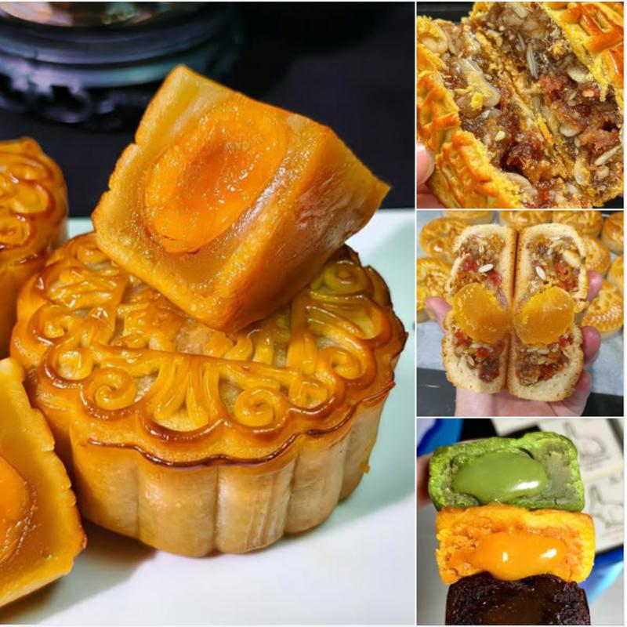 | Bánh trung thu vị Thập cẩm và Đậu Xanh Lâm Thủy xá xíu gà quay - 0 trứng, 1 trứng , 2 trứng 160gr- 200gr | Đồ ăn & Đồ uống -> Đồ ăn vặt -> Bánh quy, Bánh cookies & Bánh xốp | 9 | https://www.tiktok.com/@nhatchimai91_mbeeno/video/7661930837801225490 https://www.tiktok.com/@nhatchimai91_mbeeno/video/7661866347781033234 https://www.tiktok.com/@nhatchimai91_mbeeno/video/7661829328136572178 https://www.tiktok.com/@nhatchimai91_mbeeno/video/7661638191438499090 https://www.tiktok.com/@nhatchimai91_mbeeno/video/7661558650862849287 https://www.tiktok.com/@nhatchimai91_mbeeno/video/7661516009576074503 https://www.tiktok.com/@nhatchimai91_mbeeno/video/7661437774834175239 https://www.tiktok.com/@nhatchimai91_mbeeno/video/7661252129641811207 https://www.tiktok.com/@nhatchimai91_mbeeno/video/7661178719582670098 | 1734755353066767860 | 0.42% | 1,130 | 3 | - | 12 | 7494145425989535220 | https://www.tiktok.com/shop/vn/pdp/banh-trung-thu-thap-cam-dau-xanh-0-1-2-trung-160-220g/1734755353066767860?source=anchor
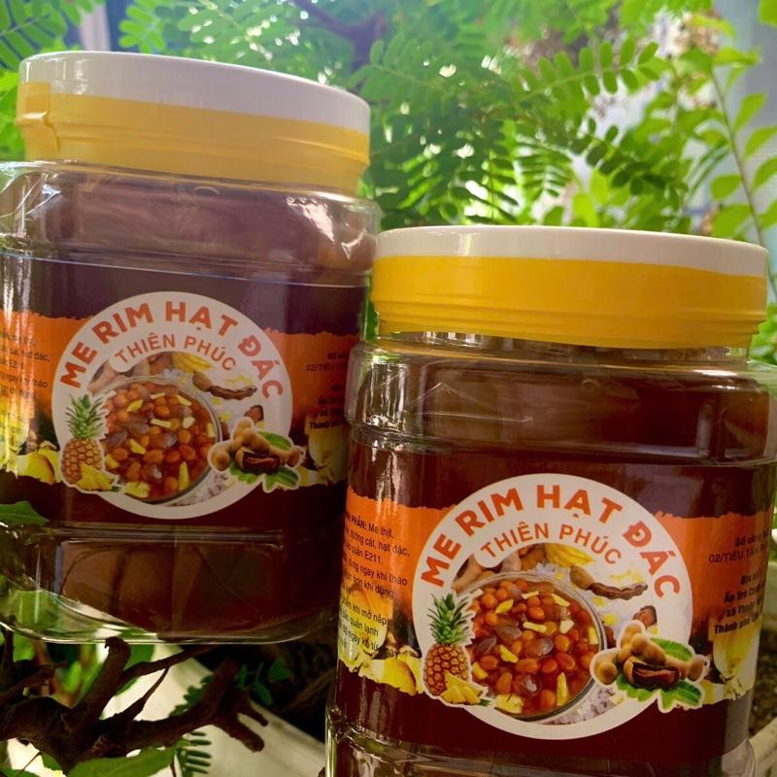 | Combo 2 hủ (2kg) me rim hạt đác thơm-Tặng kèm đậu phộng | Đồ ăn & Đồ uống -> Đồ uống -> Topping đồ uống | 8 | https://www.tiktok.com/@nhatchimai91_mbeeno/video/7661279127529524498 https://www.tiktok.com/@nhatchimai91_mbeeno/video/7661206319180893447 https://www.tiktok.com/@nhatchimai91_mbeeno/video/7661047261199256850 https://www.tiktok.com/@nhatchimai91_mbeeno/video/7660845143108488456 https://www.tiktok.com/@nhatchimai91_mbeeno/video/7660697516756782343 https://www.tiktok.com/@nhatchimai91_mbeeno/video/7660490878485679378 https://www.tiktok.com/@nhatchimai91_mbeeno/video/7660466471549635847 https://www.tiktok.com/@nhatchimai91_mbeeno/video/7656848795321371911 | 1736170827584931373 | 1.18% | 256 | 2 | - | 1 | 7494689739979785773 | https://www.tiktok.com/shop/vn/pdp/1736170827584931373?source=anchor
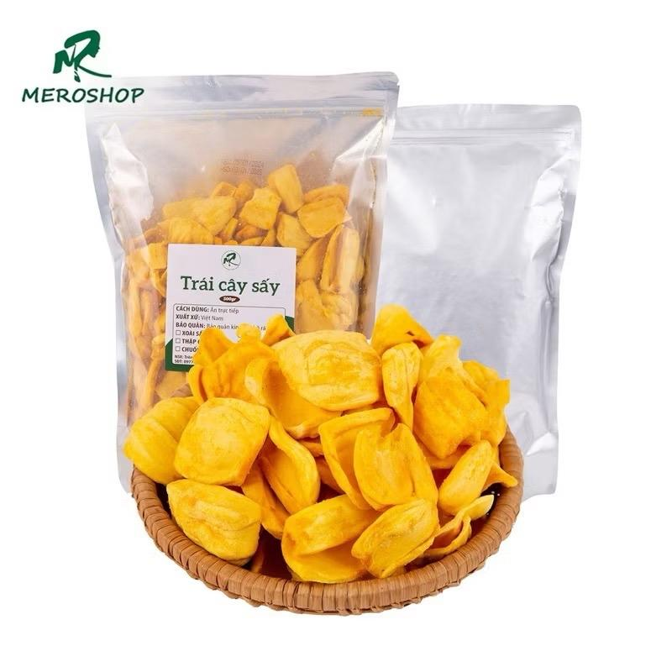 | Mít thái sấy chín Mẹ Rô Có hồ sơ công bố, Xuất hóa đơn công ty đầy đủ | Đồ ăn & Đồ uống -> Đồ ăn vặt -> Đồ ăn nhẹ khô | 4 | https://www.tiktok.com/@nhatchimai91_mbeeno/video/7661121639932857607 https://www.tiktok.com/@nhatchimai91_mbeeno/video/7660892635481033991 https://www.tiktok.com/@nhatchimai91_mbeeno/video/7660810557980757255 https://www.tiktok.com/@nhatchimai91_mbeeno/video/7660776986180177170 | 1729574813292464135 | 0.45% | 537 | 2 | - | 6 | 7494610549746796551 | https://www.tiktok.com/shop/vn/pdp/mit-thai-say-chin-me-ro-khong-hoi-dau-gion-vi-ngot-thanh/1729574813292464135?source=anchor
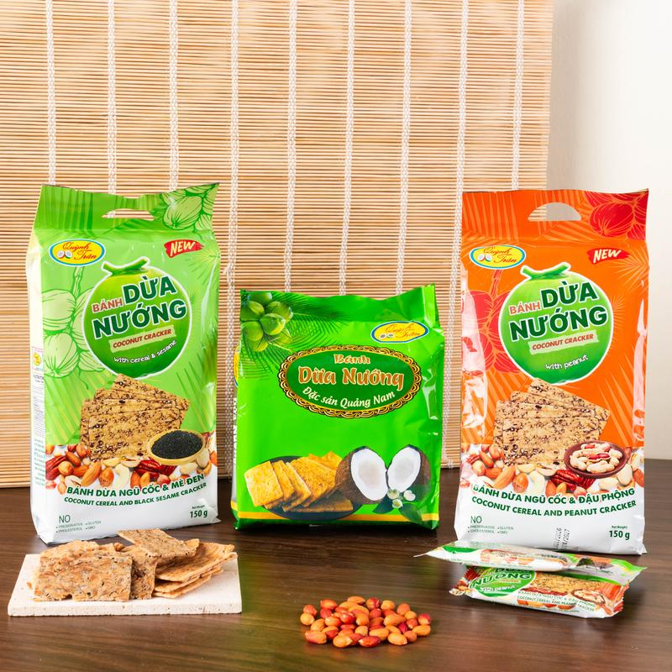 | Combo Tam Sắc Bánh Dừa Nướng - Nhai Giòn Rụm, Cuốn Tới Cùng! 3 Vị Bánh Dừa Nướng Đỉnh Cao Xứ Quảng... đồ ăn vặt | Đồ ăn & Đồ uống -> Đồ ăn vặt -> Khoai tây giòn & thức ăn nhanh có nhân | 10 | https://www.tiktok.com/@nhatchimai91_mbeeno/video/7654553407541333255 https://www.tiktok.com/@nhatchimai91_mbeeno/video/7659699536381660423 https://www.tiktok.com/@nhatchimai91_mbeeno/video/7659449184029822226 https://www.tiktok.com/@nhatchimai91_mbeeno/video/7659425863489916167 https://www.tiktok.com/@nhatchimai91_mbeeno/video/7659333695488183570 https://www.tiktok.com/@nhatchimai91_mbeeno/video/7654546962590551303 https://www.tiktok.com/@nhatchimai91_mbeeno/video/7652774876654144775 https://www.tiktok.com/@nhatchimai91_mbeeno/video/7652584016620555538 https://www.tiktok.com/@nhatchimai91_mbeeno/video/7651528071257918728 https://www.tiktok.com/@nhatchimai91_mbeeno/video/7651480209715203336 | 1735159097906791637 | 0.29% | 5,824 | 9 | - | 10 | 7495484879858731221 | https://www.tiktok.com/shop/vn/pdp/1735159097906791637?source=anchor
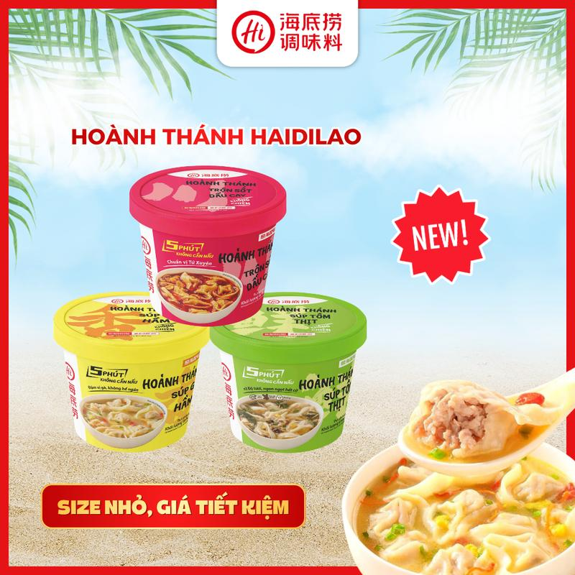 | [ĐƠN 179K LÀ CÓ QUÀ] Hoành Thánh Phiên Bản Mới 3 Vị Trộn Dầu Cay/ Súp Tôm Thịt/ Súp Gà Hầm Nhân Thịt Băm Thơm Ngon - Bữa Sáng Tiện Lợi 47-89G #hoanhthanh #hoanhthanhhaidilao #homnayangi | Đồ ăn & Đồ uống -> Thực phẩm ăn liền -> Lẩu ăn liền | 14 | https://www.tiktok.com/@nhatchimai91_mbeeno/video/7653320573556116743 https://www.tiktok.com/@nhatchimai91_mbeeno/video/7652977145605639432 https://www.tiktok.com/@nhatchimai91_mbeeno/video/7655974560352734482 https://www.tiktok.com/@nhatchimai91_mbeeno/video/7655939195231456519 https://www.tiktok.com/@nhatchimai91_mbeeno/video/7655929249810910472 https://www.tiktok.com/@nhatchimai91_mbeeno/video/7655879392438111496 https://www.tiktok.com/@nhatchimai91_mbeeno/video/7653773802765110536 https://www.tiktok.com/@nhatchimai91_mbeeno/video/7653692276421561608 https://www.tiktok.com/@nhatchimai91_mbeeno/video/7653669695769382162 https://www.tiktok.com/@nhatchimai91_mbeeno/video/7653504160037391624 https://www.tiktok.com/@nhatchimai91_mbeeno/video/7653332926205103378 https://www.tiktok.com/@nhatchimai91_mbeeno/video/7653331507720899848 https://www.tiktok.com/@nhatchimai91_mbeeno/video/7652985799507561736 https://www.tiktok.com/@nhatchimai91_mbeeno/video/7652948525377998098 | 1732189701678859916 | 0.35% | 194.9k | 515 | 11 | 10 | 7496028495308884620 | https://www.tiktok.com/shop/vn/pdp/hoanh-thanh-haidilao-bo-3-huong-vi-an-lien-tien-loi/1732189701678859916?source=anchor
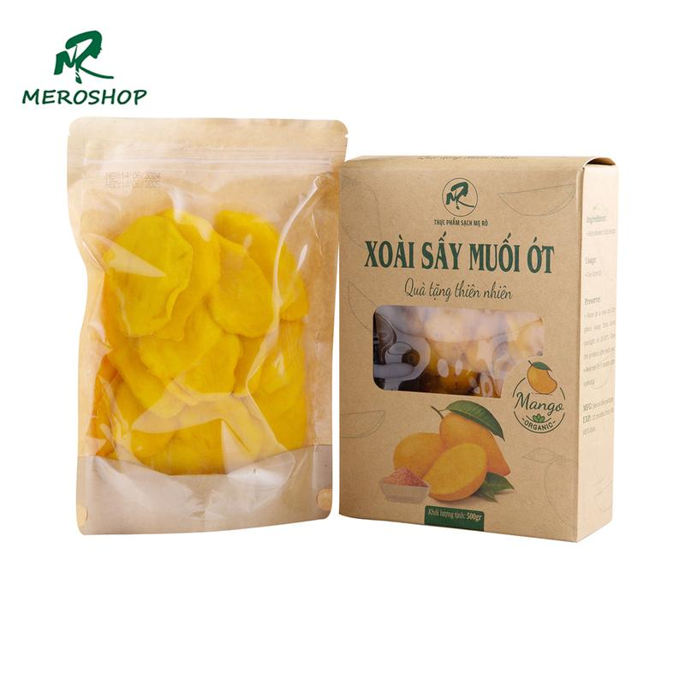 | Xoài sấy dẻo Mẹ Rô Có hồ sơ công bố, Xuất hóa đơn công ty đầy đủ | Đồ ăn & Đồ uống -> Đồ ăn vặt -> Đồ ăn nhẹ khô | 4 | https://www.tiktok.com/@nhatchimai91_mbeeno/video/7660512292114681096 https://www.tiktok.com/@nhatchimai91_mbeeno/video/7660453446029511954 https://www.tiktok.com/@nhatchimai91_mbeeno/video/7660435294843456776 https://www.tiktok.com/@nhatchimai91_mbeeno/video/7660366256788360466 | 1730292437021263879 | 0.34% | 570 | - | - | 8 | 7494610549746796551 | https://www.tiktok.com/shop/vn/pdp/xoai-say-deo-me-ro-1-5kg-khong-hoi-dau-vi-ngot-nhe/1730292437021263879?source=anchor
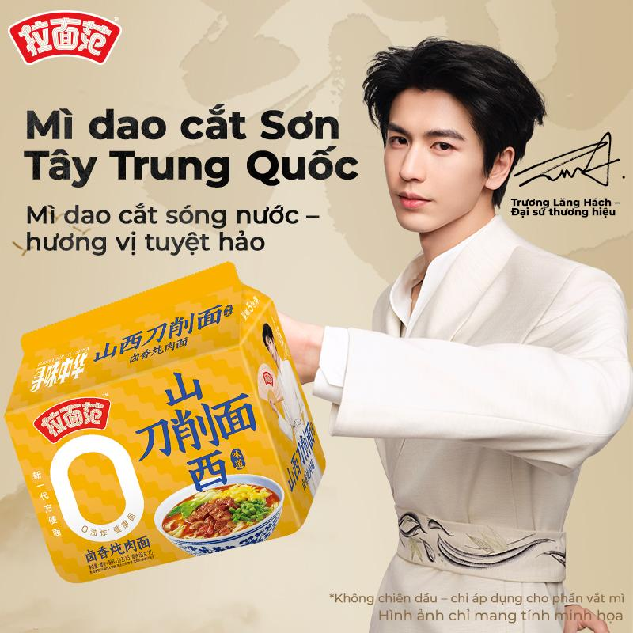 | [Jinmailang] Mì dao cắt Sơn Tây combo 5 gói thơm ngon, người phát ngôn thương hiệu - Trương Lăng Hách, Mì 0 chiên dầu – lựa chọn lành mạnh cho sức khỏe | Đồ ăn & Đồ uống -> Thực phẩm ăn liền -> Mì gói | 7 | https://www.tiktok.com/@nhatchimai91_mbeeno/video/7660401251582053640 https://www.tiktok.com/@nhatchimai91_mbeeno/video/7660326172923841800 https://www.tiktok.com/@nhatchimai91_mbeeno/video/7660179615620664584 https://www.tiktok.com/@nhatchimai91_mbeeno/video/7660137600920997128 https://www.tiktok.com/@nhatchimai91_mbeeno/video/7660091552043158792 https://www.tiktok.com/@nhatchimai91_mbeeno/video/7659958024487963912 https://www.tiktok.com/@nhatchimai91_mbeeno/video/7659770792699432199 | 1734297194511632058 | 0.23% | 1,186 | 1 | - | 2 | 8649860862238820026 | https://www.tiktok.com/shop/vn/pdp/1734297194511632058?source=anchor
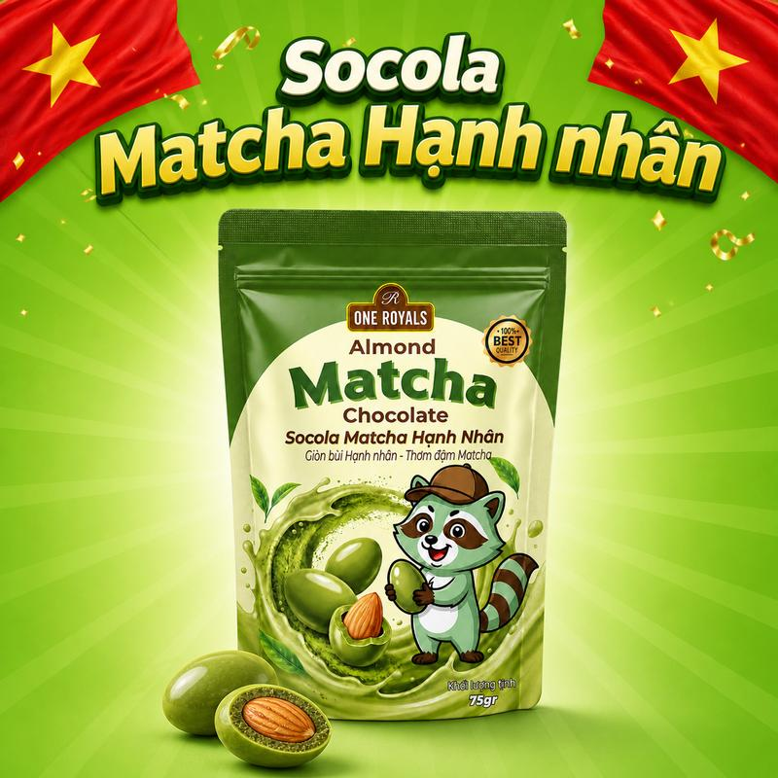 | Socola Matcha Hạnh Nhân ONE ROYALS 75g – Giòn Bùi Hạnh Nhân, Thơm Đậm Matcha | Đồ ăn & Đồ uống -> Đồ ăn vặt -> Sô-cô-la & đồ ăn nhẹ có sô-cô-la | 6 | https://www.tiktok.com/@nhatchimai91_mbeeno/video/7660040270267845906 https://www.tiktok.com/@nhatchimai91_mbeeno/video/7659777077725367559 https://www.tiktok.com/@nhatchimai91_mbeeno/video/7659670876073348360 https://www.tiktok.com/@nhatchimai91_mbeeno/video/7659453685549829384 https://www.tiktok.com/@nhatchimai91_mbeeno/video/7659404993413401874 https://www.tiktok.com/@nhatchimai91_mbeeno/video/7653012094693985544 | 1735501910646031764 | 0.25% | 3,467 | 8 | - | 3 | 7496052483374877076 | https://www.tiktok.com/shop/vn/pdp/1735501910646031764?source=anchor
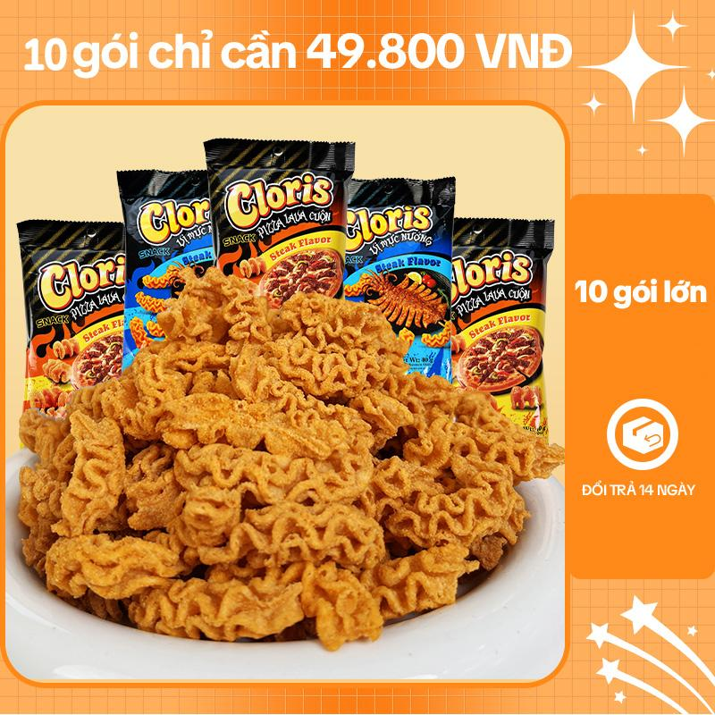 | Cloris Snack hình mực nướng vị rong biển 40g Giòn và ngọt | Đồ ăn & Đồ uống -> Đồ ăn vặt -> Khoai tây giòn & thức ăn nhanh có nhân | 11 | https://www.tiktok.com/@nhatchimai91_mbeeno/video/7659603749660265746 https://www.tiktok.com/@nhatchimai91_mbeeno/video/7659348270220692743 https://www.tiktok.com/@nhatchimai91_mbeeno/video/7659323531225861384 https://www.tiktok.com/@nhatchimai91_mbeeno/video/7659190296961387784 https://www.tiktok.com/@nhatchimai91_mbeeno/video/7659042568029736210 https://www.tiktok.com/@nhatchimai91_mbeeno/video/7659037369730878738 https://www.tiktok.com/@nhatchimai91_mbeeno/video/7658996185645976839 https://www.tiktok.com/@nhatchimai91_mbeeno/video/7658971007931141383 https://www.tiktok.com/@nhatchimai91_mbeeno/video/7657891166200827144 https://www.tiktok.com/@nhatchimai91_mbeeno/video/7657590773159939336 https://www.tiktok.com/@nhatchimai91_mbeeno/video/7657562376606321927 | 1733560924211217813 | 0.29% | 4,027 | 6 | - | 8 | 7494299206031934869 | https://www.tiktok.com/shop/vn/pdp/1733560924211217813?source=anchor
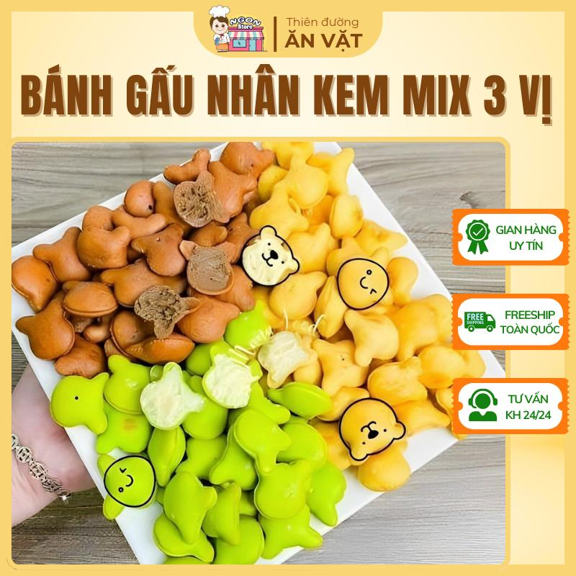 | Bánh Gấu Mix 3 Vị - Bánh Gấu Nhân Kem Liên Hưng - Bánh Gấu Kem - Ăn Vặt Tuổi Thơ | Đồ ăn & Đồ uống -> Đồ ăn vặt -> Bánh ăn vặt và bánh bột nhào | 3 | https://www.tiktok.com/@nhatchimai91_mbeeno/video/7658963302067752199 https://www.tiktok.com/@nhatchimai91_mbeeno/video/7658904497497967880 https://www.tiktok.com/@nhatchimai91_mbeeno/video/7658881434756648210 | 1732244019755320806 | 0.29% | 662 | 2 | - | 8 | 7495911105442318822 | https://www.tiktok.com/shop/vn/pdp/banh-gau-mix-3-vi-500g-an-vat-tuoi-tho-banh-nhan-kem-lien-hung-ngot-ngao-kho-cuong/1732244019755320806?source=anchor
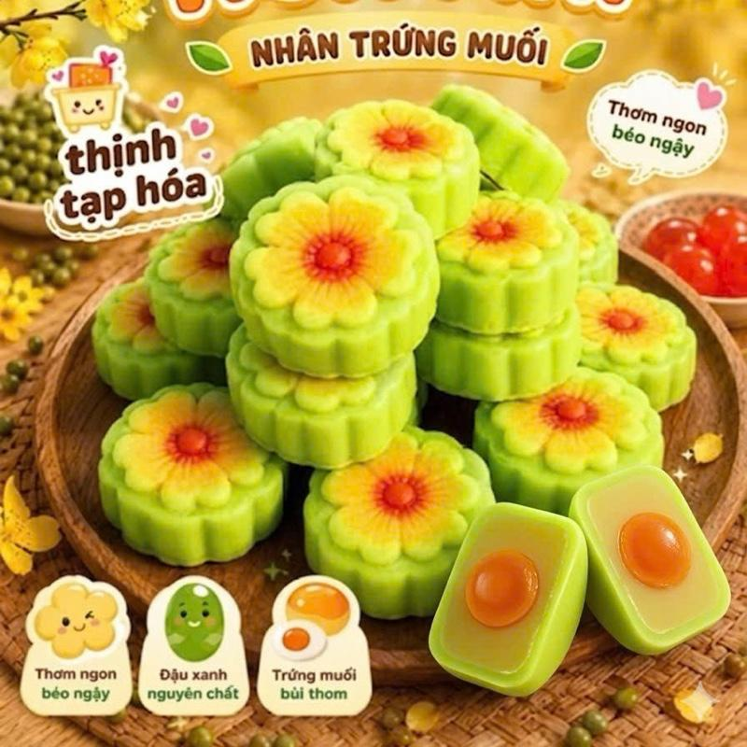 | Bánh Đậu Xanh Hoa Mai Nhân Trứng Muối | Đồ ăn & Đồ uống -> Đồ ăn vặt -> Bánh ăn vặt và bánh bột nhào | 8 | https://www.tiktok.com/@nhatchimai91_mbeeno/video/7658872442252758280 https://www.tiktok.com/@nhatchimai91_mbeeno/video/7658691723819765010 https://www.tiktok.com/@nhatchimai91_mbeeno/video/7658680973260770567 https://www.tiktok.com/@nhatchimai91_mbeeno/video/7658649008881143058 https://www.tiktok.com/@nhatchimai91_mbeeno/video/7658600668646673671 https://www.tiktok.com/@nhatchimai91_mbeeno/video/7658499841055591698 https://www.tiktok.com/@nhatchimai91_mbeeno/video/7658482990124748050 https://www.tiktok.com/@nhatchimai91_mbeeno/video/7658329095209618696 | 1735766434422490954 | 0.93% | 426 | 2 | - | 3 | 7496254376653523786 | https://www.tiktok.com/shop/vn/pdp/1735766434422490954?source=anchor
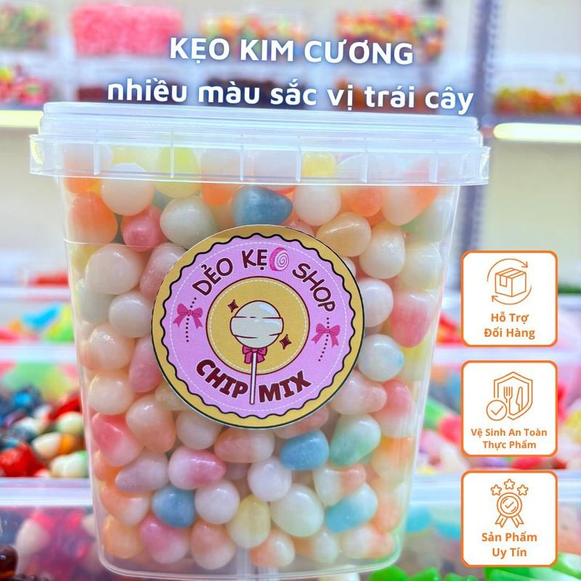 | Kẹo Kim Cương Nhiều Màu Vị Trái Cây Chua Ngọt Ăn Siêu Cuốn | Đồ ăn & Đồ uống -> Đồ ăn vặt -> Kẹo | 1 | https://www.tiktok.com/@nhatchimai91_mbeeno/video/7658263425805503762 | 1734762577903650421 | 0.48% | 14.1k | 40 | 5 | 5 | 7496081691628178037 | https://www.tiktok.com/shop/vn/pdp/keo-nhieu-mau-vi-trai-cay-deo-mem-an-cuon/1734762577903650421?source=anchor
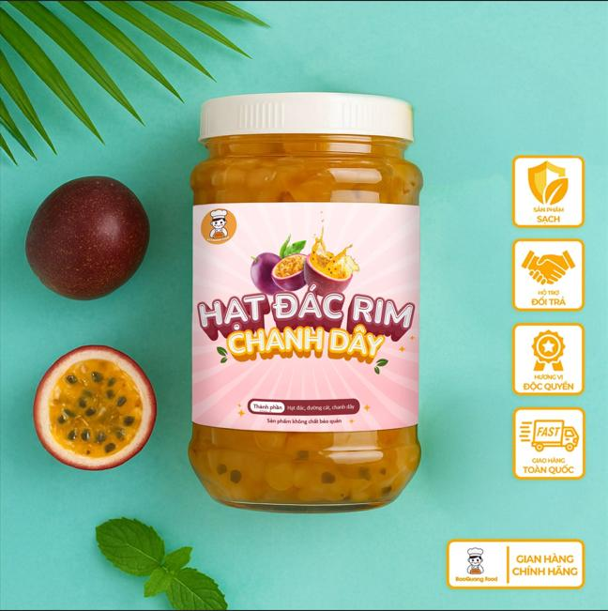 | Hạt đác rim chanh dây 500gram nhà làm BaoQuang Food | Đồ ăn & Đồ uống -> Đồ uống -> Topping đồ uống | 1 | https://www.tiktok.com/@nhatchimai91_mbeeno/video/7658207814459919634 | 1732219603106695747 | 0.15% | 654 | 1 | - | 1 | 7495674202990873155 | https://www.tiktok.com/shop/vn/pdp/hat-dac-rim-chanh-day-500gram-baoquang-food-khong-chat-bao-quan-thu-cong-tu-nhien-topping-do-uong-sua-chua/1732219603106695747?source=anchor
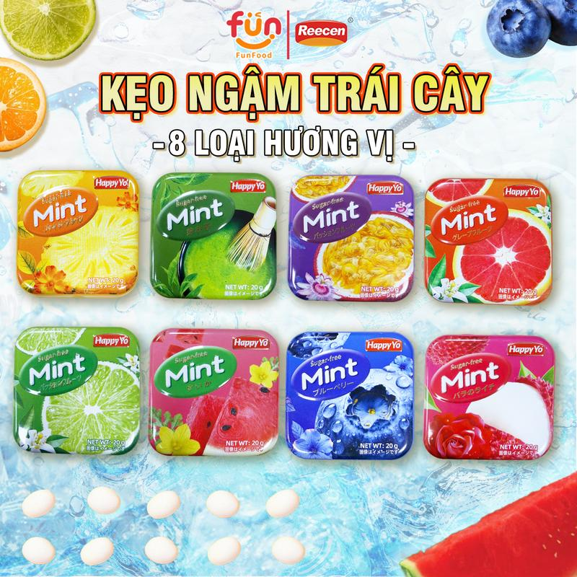 | Kẹo Ngậm Thơm Miệng Trái Cây Mix Vị, The Mát, Thanh Họng, Không Đường kẹo tết | Đồ ăn & Đồ uống -> Đồ ăn vặt -> Kẹo | 1 | https://www.tiktok.com/@nhatchimai91_mbeeno/video/7657868435191237895 | 1734113507677865619 | 0.94% | 319 | 3 | - | 16 | 7496186910696180371 | https://www.tiktok.com/shop/vn/pdp/1734113507677865619?source=anchor
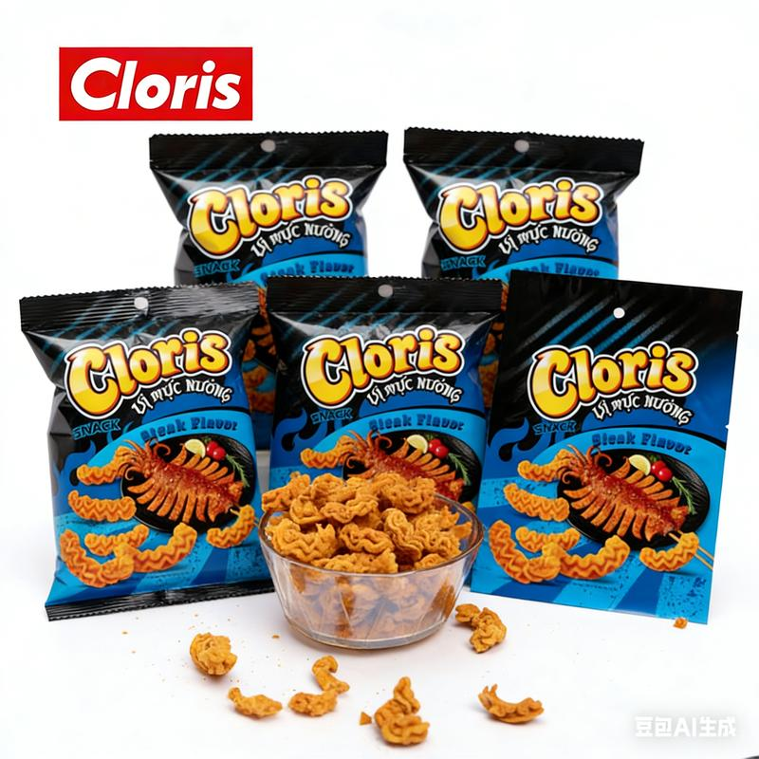 | Snack Cloris Giòn Tan Vị Bít Tết Mực Nướng | Hình Dáng Vân Mực, Bao Bì Nhỏ Tiện Mang(Gói combo 5 cái) | Đồ ăn & Đồ uống -> Đồ ăn vặt -> Khoai tây giòn & thức ăn nhanh có nhân | 1 | https://www.tiktok.com/@nhatchimai91_mbeeno/video/7657566945037913362 | 1734900842222880200 | 2.63% | 38 | 1 | - | 1 | 7494288460757894600 | https://www.tiktok.com/shop/vn/pdp/1734900842222880200?source=anchor
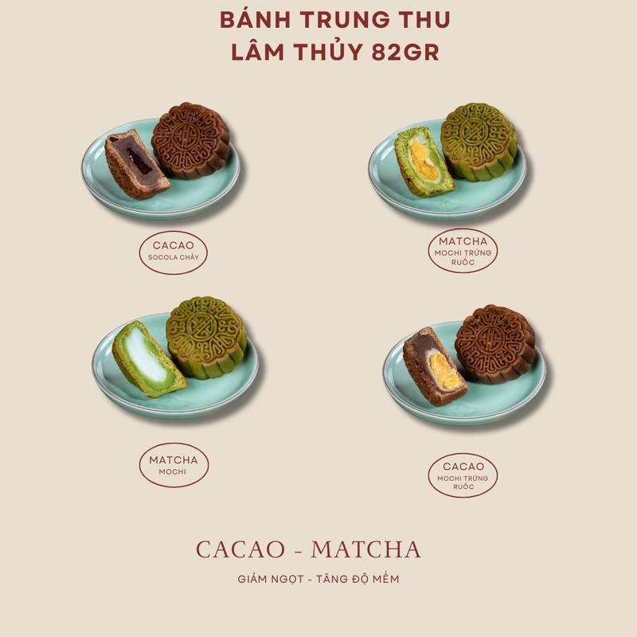 | Bánh trung thu Lâm Thủy 82gr - cacao mat cha mochi nướng trứng ruốc | Đồ ăn & Đồ uống -> Đồ ăn vặt -> Bánh quy, Bánh cookies & Bánh xốp | 8 | https://www.tiktok.com/@nhatchimai91_mbeeno/video/7657372742051826951 https://www.tiktok.com/@nhatchimai91_mbeeno/video/7657225827540782354 https://www.tiktok.com/@nhatchimai91_mbeeno/video/7657118712050339080 https://www.tiktok.com/@nhatchimai91_mbeeno/video/7657115893784268040 https://www.tiktok.com/@nhatchimai91_mbeeno/video/7656593027351301394 https://www.tiktok.com/@nhatchimai91_mbeeno/video/7656432960693947656 https://www.tiktok.com/@nhatchimai91_mbeeno/video/7656417160268434706 https://www.tiktok.com/@nhatchimai91_mbeeno/video/7656106042752847111 | 1734678026341353088 | 0.78% | 621 | 3 | - | 6 | 7495383125388855936 | https://www.tiktok.com/shop/vn/pdp/1734678026341353088?source=anchor
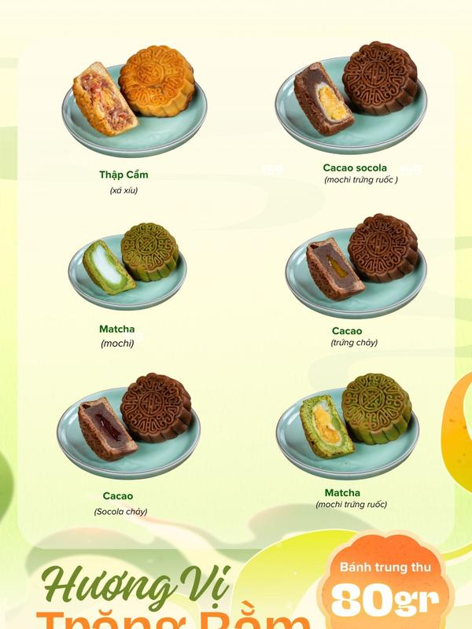 | Mã Mới - Bánh trung thu nướng Lâm Thủy 85gr menu 6 vị bánh nướng | Đồ ăn & Đồ uống -> Đồ ăn vặt -> Bánh ăn vặt và bánh bột nhào | 5 | https://www.tiktok.com/@nhatchimai91_mbeeno/video/7656808588597464338 https://www.tiktok.com/@nhatchimai91_mbeeno/video/7656738678382824711 https://www.tiktok.com/@nhatchimai91_mbeeno/video/7656703772986592519 https://www.tiktok.com/@nhatchimai91_mbeeno/video/7656660028677557522 https://www.tiktok.com/@nhatchimai91_mbeeno/video/7656615501472255240 | 1732469986754725364 | 0.45% | 1,050 | 3 | - | 6 | 7494145425989535220 | https://www.tiktok.com/shop/vn/pdp/ma-moi-banh-trung-thu-lam-thuy-85g-menu-6-vi-du-de-an/1732469986754725364?source=anchor
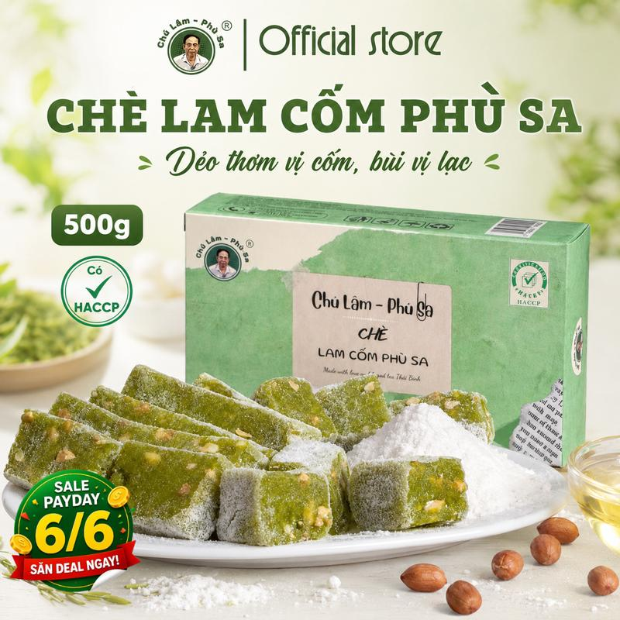 | Bánh Chè Lam hiệu Chú Lâm Phù Sa 300g-500g | Đồ ăn & Đồ uống -> Đồ uống -> Trà | 7 | https://www.tiktok.com/@nhatchimai91_mbeeno/video/7656039203582643463 https://www.tiktok.com/@nhatchimai91_mbeeno/video/7655918586644401415 https://www.tiktok.com/@nhatchimai91_mbeeno/video/7655852425156234514 https://www.tiktok.com/@nhatchimai91_mbeeno/video/7655727237118971154 https://www.tiktok.com/@nhatchimai91_mbeeno/video/7655725222372527368 https://www.tiktok.com/@nhatchimai91_mbeeno/video/7654107038619847954 https://www.tiktok.com/@nhatchimai91_mbeeno/video/7652277791047568647 | 1729974276046424958 | 0.47% | 1,507 | 3 | 1 | 8 | 7495328926057139070 | https://www.tiktok.com/shop/vn/pdp/banh-che-lam-thai-binh-gao-nep-mat-mieng-tuoi-truyen-thong/1729974276046424958?source=anchor
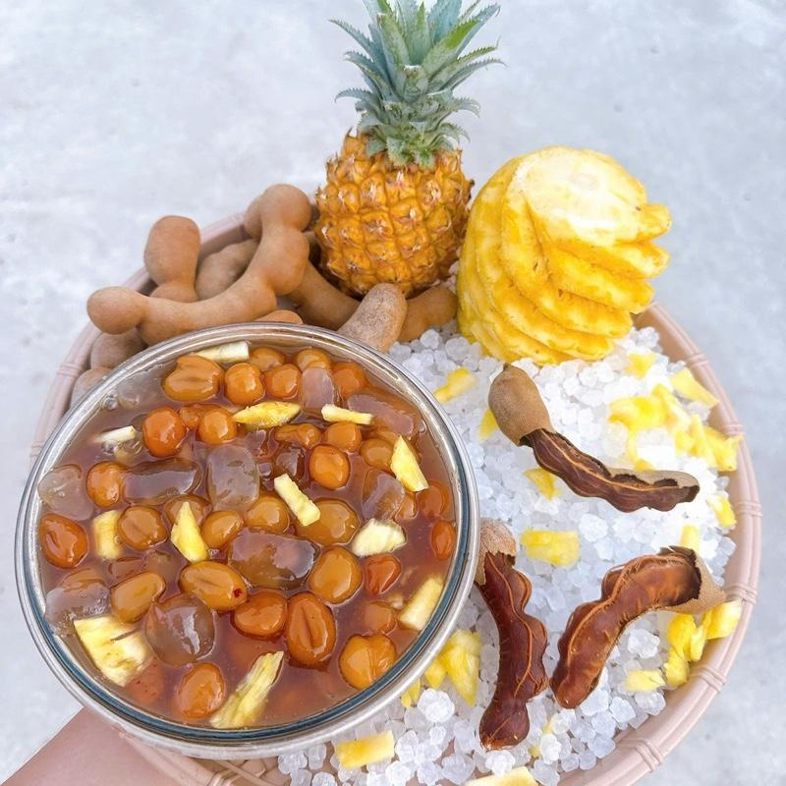 | Me rim hạt đác thơm (khóm) Thiên Phúc chua ngọt RẤT NGON | Đồ ăn & Đồ uống -> Đồ ăn vặt -> Quả hạch & đậu | 5 | https://www.tiktok.com/@nhatchimai91_mbeeno/video/7654511521795493127 https://www.tiktok.com/@nhatchimai91_mbeeno/video/7654507004752317714 https://www.tiktok.com/@nhatchimai91_mbeeno/video/7654451007585406226 https://www.tiktok.com/@nhatchimai91_mbeeno/video/7654384665536548114 https://www.tiktok.com/@nhatchimai91_mbeeno/video/7654381213054012690 | 1733218960026600678 | 0.42% | 4,269 | 12 | - | 4 | 7495844224061966566 | https://www.tiktok.com/shop/vn/pdp/hat-dac-thom-thien-phuc-chua-ngot-gion-tron-goi-2kg/1733218960026600678?source=anchor
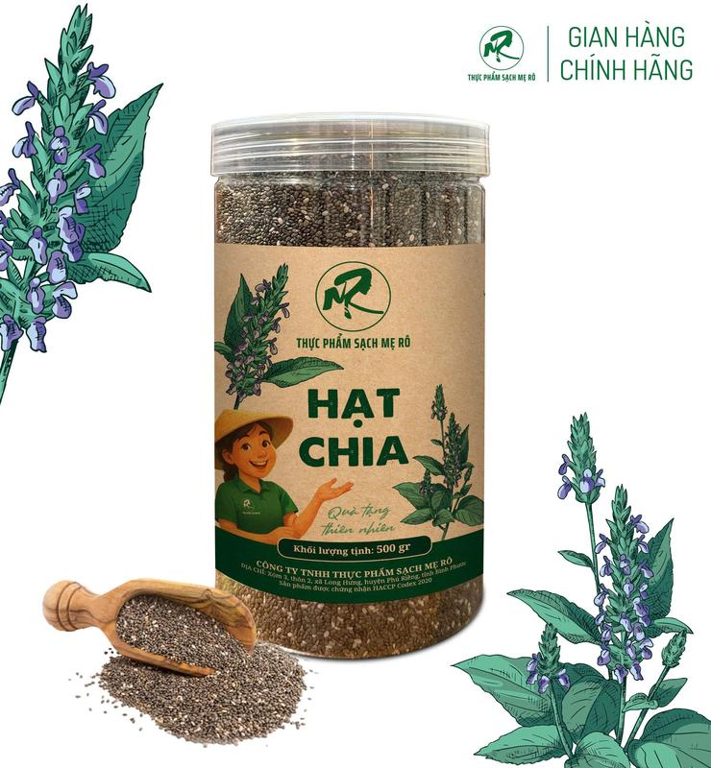 | Hạt chia Mẹ Rô Có giấy tờ nhập khẩu, Xuất hóa đơn công ty đầy đủ | Đồ ăn & Đồ uống -> Đồ ăn vặt -> Hạt | 4 | https://www.tiktok.com/@nhatchimai91_mbeeno/video/7654053248550046994 https://www.tiktok.com/@nhatchimai91_mbeeno/video/7653867029124091143 https://www.tiktok.com/@nhatchimai91_mbeeno/video/7653850636907203858 https://www.tiktok.com/@nhatchimai91_mbeeno/video/7630666109171141896 | 1729449184714786823 | 1.35% | 573 | 3 | - | 3 | 7494610549746796551 | https://www.tiktok.com/shop/vn/pdp/hat-chia-me-ro-nhap-khau-tu-my-uong-de-dang-an-toan/1729449184714786823?source=anchor
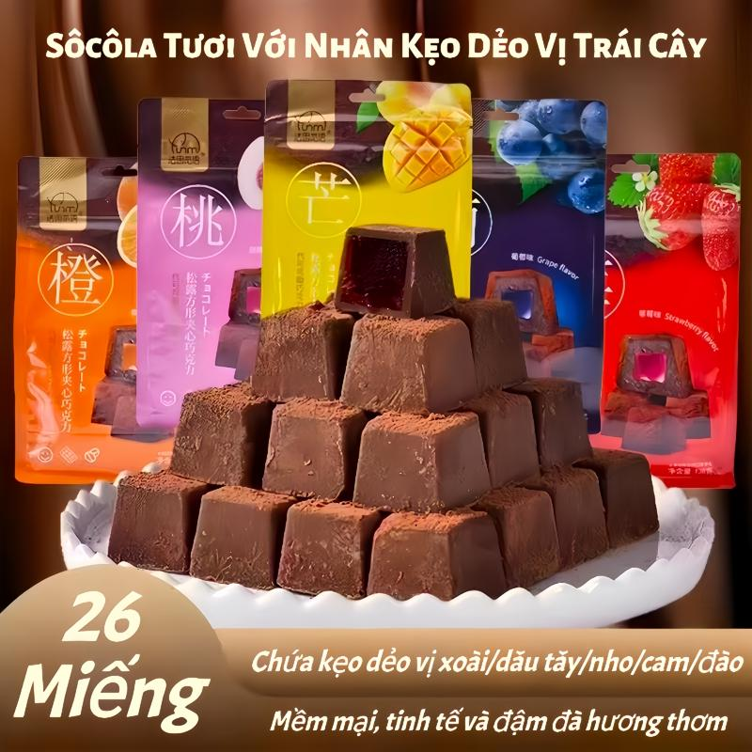 | Túi Sôcôla Vuông 138g - Sô Cô La Tươi Với Nhân Kẹo Dẻo Vị Trái Cây 5 Hương Vị - Kết Cấu Mềm Mại Và Tinh Tế | Đồ ăn & Đồ uống -> Đồ ăn vặt -> Sô-cô-la & đồ ăn nhẹ có sô-cô-la | 2 | https://www.tiktok.com/@nhatchimai91_mbeeno/video/7653397114310987026 https://www.tiktok.com/@nhatchimai91_mbeeno/video/7653065186865171730 | 1734605086857594146 | 0.83% | 1,051 | 4 | 1 | 5 | 7494317656802297122 | https://www.tiktok.com/shop/vn/pdp/1734605086857594146?source=anchor
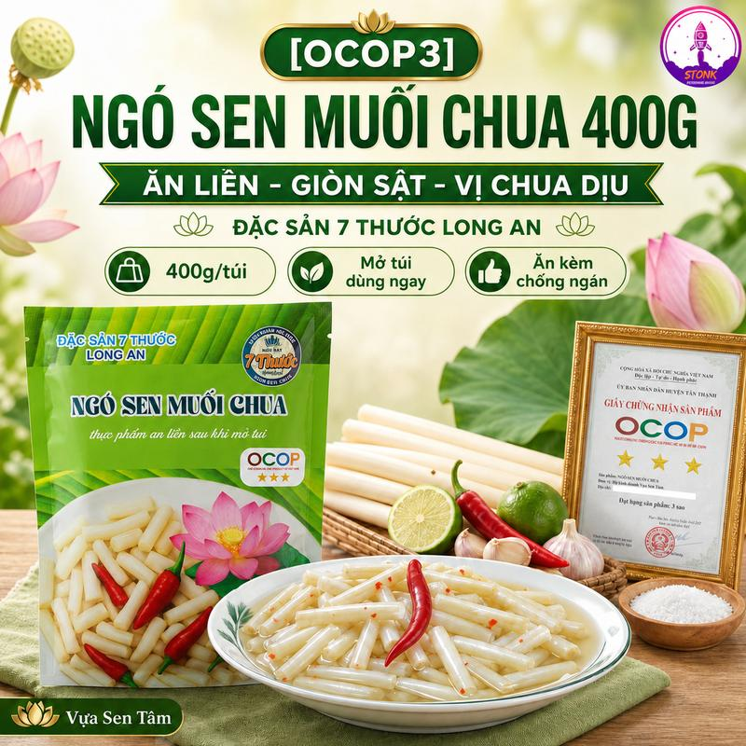 | Ngó Sen Muối Chua Giòn Đóng Gói Ăn Liền 400G - Đặc Sản 7 Thước Long An - Vị Chua Thanh Lạ Miệng, Giòn Ngon Tự Nhiên | Vựa Tâm Sen | Đồ ăn & Đồ uống -> Thực phẩm ăn liền -> Rau muối chua, dưa chua & Chutney | 1 | https://www.tiktok.com/@nhatchimai91_mbeeno/video/7653393555121212679 | 1733579175246398929 | 0.83% | 484 | 2 | 1 | 4 | 7495070068876544465 | https://www.tiktok.com/shop/vn/pdp/ngo-sen-muoi-chua-gion-an-lien-vi-ngon-la-mieng-ocop3/1733579175246398929?source=anchor
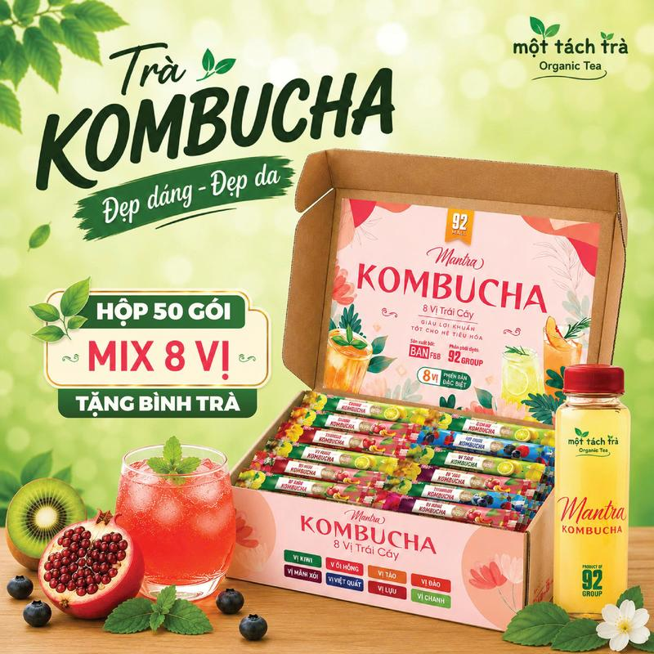 | Hộp 50 Gói Trà Kombucha Giảm Đầy Hơi Nhẹ Bụng Đẹp Da Tăng Sức Đề Kháng Thương Hiệu Bản F&B | Đồ ăn & Đồ uống -> Đồ uống -> Trà | 3 | https://www.tiktok.com/@nhatchimai91_mbeeno/video/7653126671465237768 https://www.tiktok.com/@nhatchimai91_mbeeno/video/7653073757866593543 https://www.tiktok.com/@nhatchimai91_mbeeno/video/7652017684200033543 | 1730632816228731337 | 0.31% | 1,231 | 3 | - | 29 | 7495857335831136713 | https://www.tiktok.com/shop/vn/pdp/tra-kombucha-hop-8-goi-huong-vi-da-dang-phu-hop-cho-moi-nguoi/1730632816228731337?source=anchor
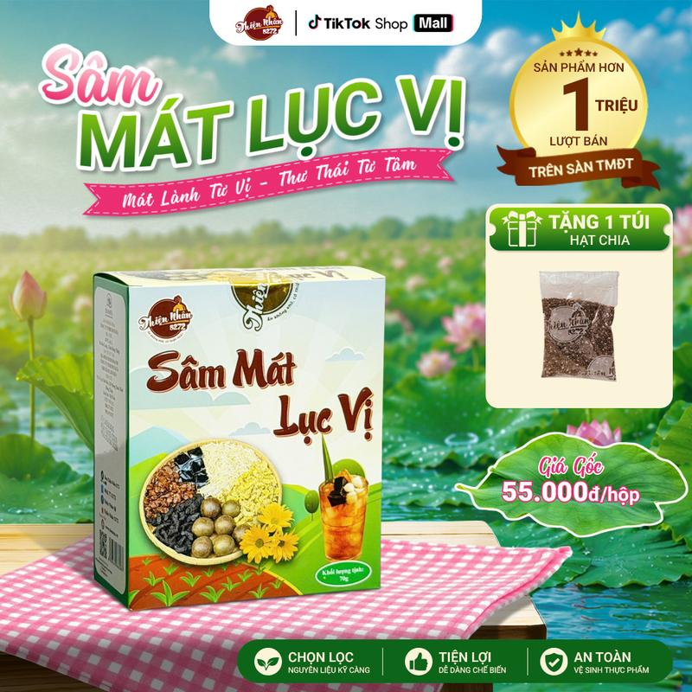 | Sâm Mát Lục Vị - Set Nguyên Liệu Nấu Nước Từ 10-12 Lít Nước Sâm Mát Lục Vị [Shop Thiện Nhân 5272] - Tặng Kèm Hạt Chia | Đồ ăn & Đồ uống -> Đồ uống -> Topping đồ uống | 3 | https://www.tiktok.com/@nhatchimai91_mbeeno/video/7652767701357694215 https://www.tiktok.com/@nhatchimai91_mbeeno/video/7652339365125082376 https://www.tiktok.com/@nhatchimai91_mbeeno/video/7651645305217174802 | 1731289474636744174 | 0.27% | 791 | 1 | - | 3 | 7494543344888220142 | https://www.tiktok.com/shop/vn/pdp/set-nguyen-lieu-sam-mat-luc-vi-10-12l-thach-rau-cau/1731289474636744174?source=anchor
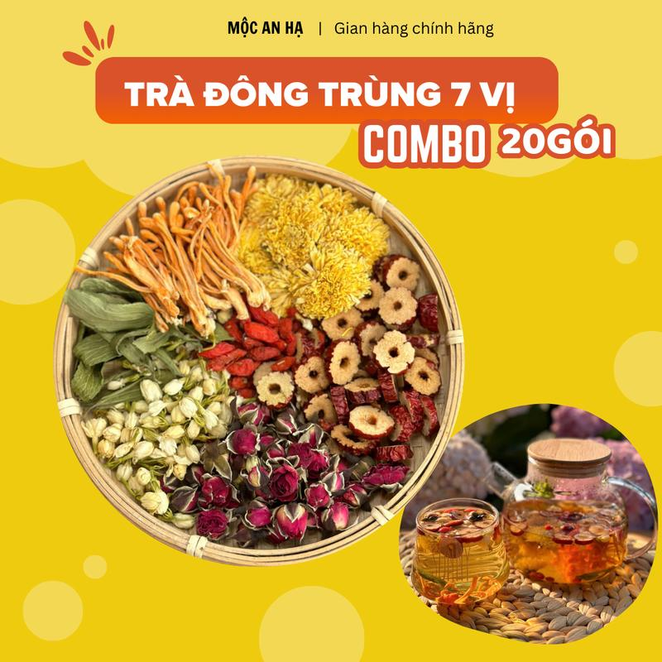 | Trà dưỡng nhan đông trùng 7 vị hộp 20 gói - Mộc An Hạ - Thành phần: Nấm đông trùng hạ thảo,táo đỏ,kỷ tử,nụ nhài,nụ hồng,hoa cúc, cỏ ngọt Nước Chè Tea Chua Sen Hoa Sen | Đồ ăn & Đồ uống -> Đồ uống -> Trà | 3 | https://www.tiktok.com/@nhatchimai91_mbeeno/video/7652689802608807175 https://www.tiktok.com/@nhatchimai91_mbeeno/video/7652657640543161607 https://www.tiktok.com/@nhatchimai91_mbeeno/video/7651877743218494728 | 1729832126103128302 | 0.73% | 687 | 3 | - | 1 | 7494635381954480366 | https://www.tiktok.com/shop/vn/pdp/tra-dong-trung-7-vi-hop-20-goi-thanh-nhiet-giai-doc/1729832126103128302?source=anchor
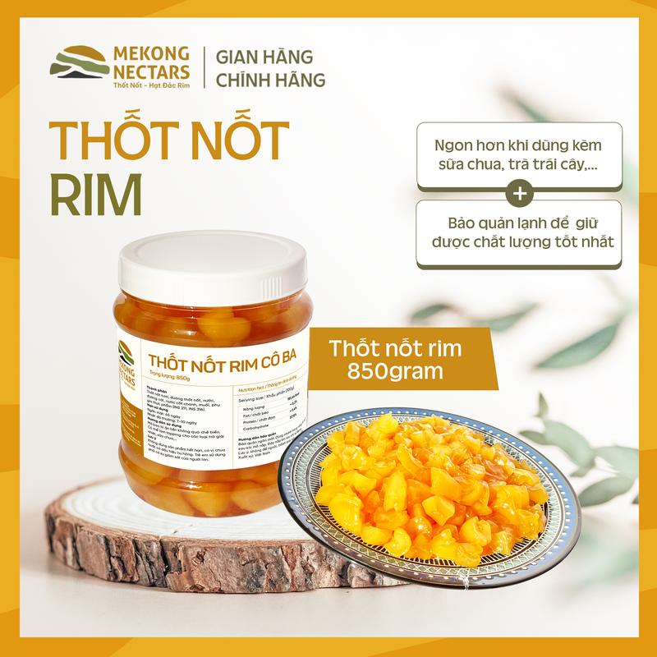 | Thốt Nốt Rim CÔ BA - Topping Đồ Uống, Pha Chế, Foods, Ăn Vặt, Tea,... | Đồ ăn & Đồ uống -> Đồ uống -> Topping đồ uống | 1 | https://www.tiktok.com/@nhatchimai91_mbeeno/video/7652213023653809415 | 1731719089002809219 | 0.41% | 490 | 1 | - | 2 | 7494853504140282755 | https://www.tiktok.com/shop/vn/pdp/co-ba-thot-not-rim-huong-thom-dac-sac-cho-tra-banh-keo/1731719089002809219?source=anchor
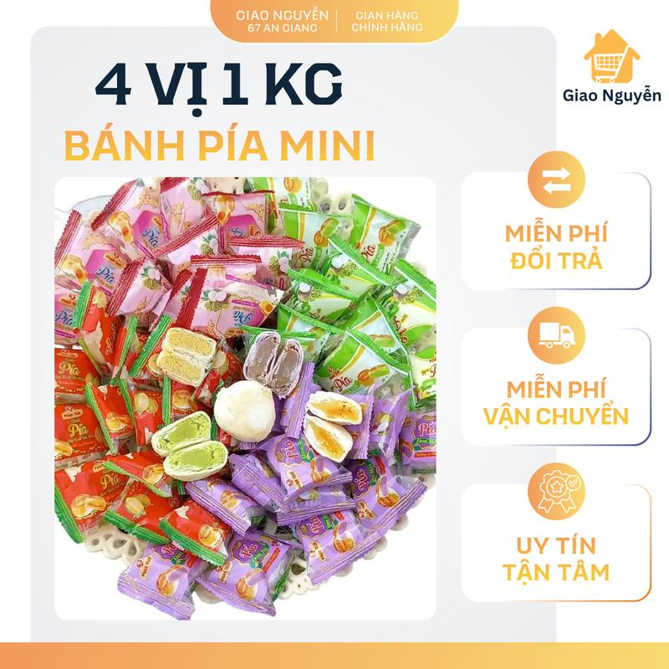 | GIAO NGUYỄN_ BÁNH PÍA MINI 4 VỊ 1kg ( đậu xanh sầu riêng ,đậu xanh trứng muối, đậu xanh lá dứa, đậu xanh môn) | Đồ ăn & Đồ uống -> Đồ ăn vặt -> Bánh quy, Bánh cookies & Bánh xốp | 2 | https://www.tiktok.com/@nhatchimai91_mbeeno/video/7652196720188738824 https://www.tiktok.com/@nhatchimai91_mbeeno/video/7651959427104296200 | 1732098221818088046 | 0.49% | 302 | 1 | - | 13 | 7495366714001820270 | https://www.tiktok.com/shop/vn/pdp/banh-pia-mini-4-vi-dac-san-da-nang-dau-xanh-sau-rieng/1732098221818088046?source=anchor
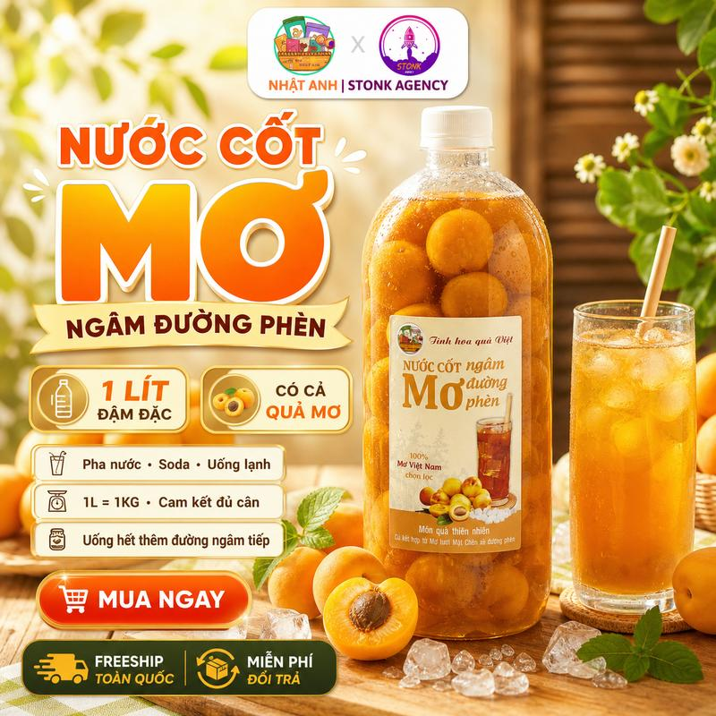 | [1 Lít Đậm Đặc] Nước Cốt Mơ Mộc Châu Ngâm Đường Phèn Nguyên Chất Kèm Quả Đặc Biệt Đóng Chai | Mơ Ngâm Sẵn Đậm Vị Chua Ngọt Dễ Pha Uống | Ăn Vặt Nhật Anh | Đồ Uống Trái Cây Ngâm Cao Cấp | Đồ ăn & Đồ uống -> Đồ uống -> Đồ uống không cồn | 1 | https://www.tiktok.com/@nhatchimai91_mbeeno/video/7651914663155748103 | 1731811750286231554 | 0.63% | 638 | 3 | - | 10 | 7494922953650309122 | https://www.tiktok.com/shop/vn/pdp/1731811750286231554?source=anchor

